4.1
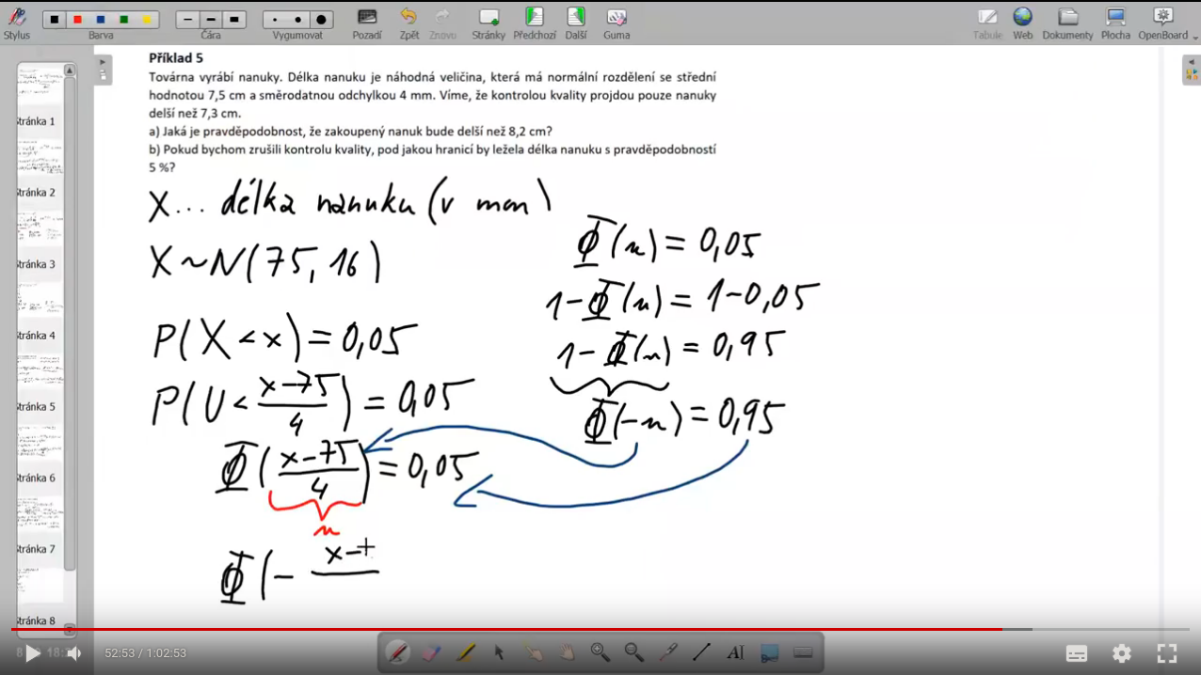
stredni hodnota |  | 250 | g
rozptyl |  | 100 | g^2
smer. odchylka |  | 10 | g

tezsi nez |  | 272 | g
mezi | 244 | 254 | g

U = | 2.2
P(X > 272) = | 0.0139034

P(244 <= X <= 254) = | -0.6 | <= U <= | 0.4 | 0.3811686
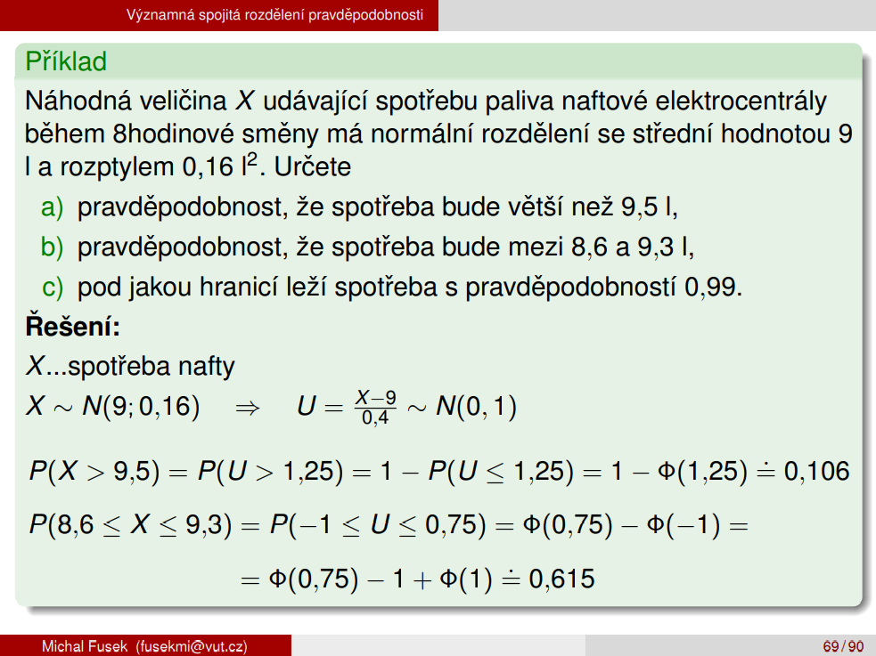
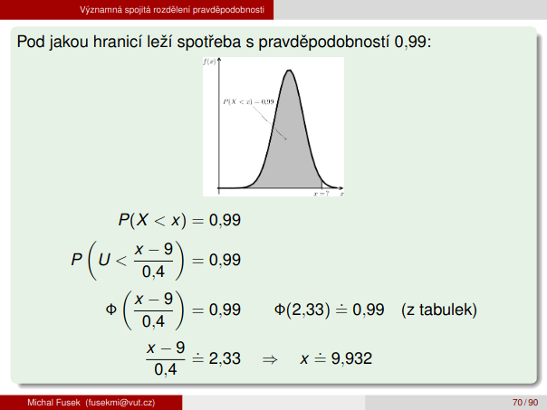
P(X < x) = 0.01
 | φ((x-250)/10) = | 0.01
 | 1 - φ((x-250)/10) = | 0.99
 | φ(- ((x-250)/10)) = | 0.99
 | - ((x-250)/10) = | 2.33
 | (x-250)/10 = | -2.33
 | x = | 226.7

4.2

stredni hodnota |  | 4
rozptyl |  | 5
smer. odchylka |  | 2.2360679775
asymptoticky normální
n = |  | 41
Y = N( | 164 | 205 | )
 | str. hod. | rozptyl | 14.317821063

P(100 < Y <= 200) = |  | -4.4699538929 | < Y <= | 2.5143490648 | 0.99396
 |  | 0.9999966 |  | 0.9939634

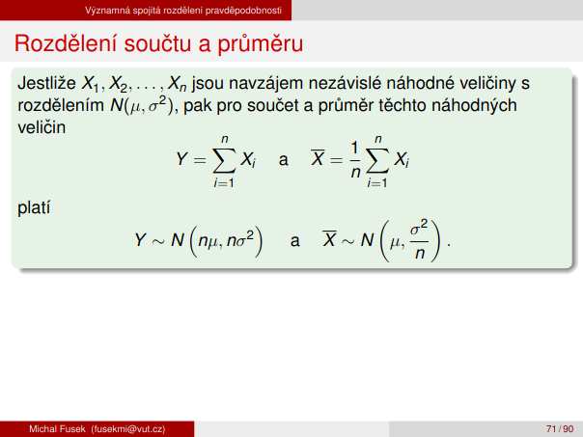
P(Y < y) = 0.05 |  | φ((y-164)/14.31782) = 0,05
 |  | 1 - φ((y-164)/14.31782) = |  |  | 0.95
 |  | φ(- ((y-164)/14.31782) = |  |  | 0.95
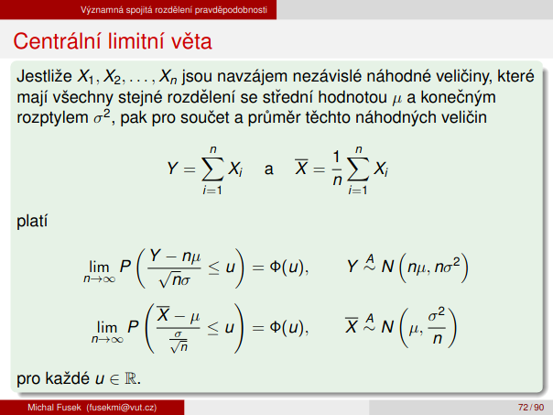
 |  | - ((y-164)/14.31782) = |  |  | 1.65
 |  | (y-164)/14.31782 = |  |  | -1.65
 |  | y = |  |  | 140.37559525

